1) Perusteita
Perusteita: Excel kaavat ja funktiot. Kaavoissa esiintyvät soluviittaukset

$$\frac{6}{1,5}$$
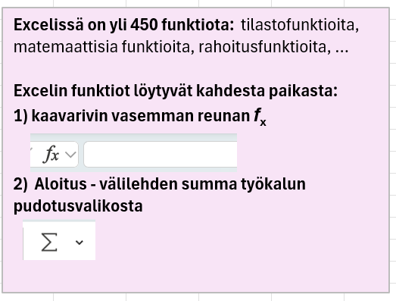
Esim1. Exceliä voi käyttää laskimena. Laske

Esim2. Polttoainekululaskuri
 | ajokm | kulutus/100 km | litrahinta (D) | matkakustannukset
 | 425 | 6.7 | 2.34

Esim3. Keskiarvo-funktio |  |  |  | keskiarvo
 | 4.3 | 6.7 | 11.2

Esim4. Eräpäivälaskuri
ostopäivämäärä |  | 2026-08-18
maksuaika (pv netto) |  | 90
eröpäivä

Esim5. Viittaus solualueeseen Excel funktiossa
lottonumeroita
13 | 33 |  | lottonumeroiden
12 | 2 |  | keskiarvo
33 | 30
15 | 7
17 | 13
22 | 29
36 | 36

Esim6. Alueen nimeäminen ja viittaus, jossa käytetään alueen nimeä |  |  |  |  |  |  | Nimeäminen tapahtuu komentosarjalla
 |  |  |  |  |  |  | Kaavat -Määritellyt nimet - Määritä nimi …
Anna varjostetulle alueelle nimi: pituudet |  |  |  |  |  |  | jonka jälkeen valitaan alue ja annetaan sille nimi pituudet
186 | 177 | 161 | 187 | 192 | 171 | pituuksien keskiarvo
184 | 185 | 182 | 167 | 178 | 170
177 | 202 | 179 | 186 | 184 | 186 | pituuksien lukumäärä
188 | 176 | 168 | 176 | 184 | 179
189 | 194 | 173 | 196 | 178 | 179 | suurin pituus
167 | 183 | 171 | 167 | 175 | 180
165 | 176 | 168 | 191 | 174 | 190

Esim7. Kaavan kopiointi alas aluetaulukossa

 | ajokm | kulutus/100 km | litrahinta (D) | matkakustannukset
 | 145 | 6.2 | 2.32
 | 445 | 5.9 | 2.25
 | 165 | 6.4 | 2.35
 | 75 | 5.5 | 2.22

Esim8. Kaavan kopiointi alas älykkäässä taulukossa
 | ajokm | kulutus/100 km | litrahinta (D) | matkakustannukset
 | 145 | 6.2 | 2.32
 | 445 | 5.9 | 2.25
 | 165 | 6.4 | 2.35
 | 75 | 5.5 | 2.22

2) Absoluttinen viittaus
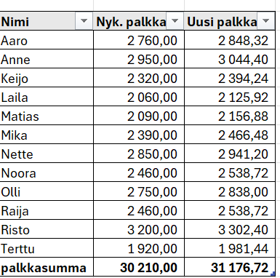
Absoluuttiset ja suhteelliset viittaukset
Esimerkkitaulukossa, joka on valmiiksi älytaulukkomuodossa, on työntekijöiden nimet ja nykyiset kuukausipalkat, joiden alle on laskettu palkkojen summa.
Yläpuolelle on tehty syöttösolu palkankorotusprosenttia varten.
Lisätään taulukkoon uusi sarake "Uusi palkka". Ensimmäisen työntekijän uusi palkka lasketaan kirjoittamalla soluun kaava
=(1+$C$6)*B6. Enter laskee kaikkien työntekijöiden uudet palkat
Alimmalle riville lasketaan summa $∑$ -työkalulla.
Dollarimerkit saraketunnuksen ja rivinumeron edessä viittauksessa $C$6 muuttavat viittauksen absoluuttiseksi, mikä tarkoittaa, että saraketunnus ja rivinumero eivät muutu kaavaa kopioitaesssa. (korkoprosentti löytyy siis aina solusta C6)
Absoluuttisen viittauksen sijasta voidaan käyttää vaihtoehtoista menetelmää:
Nimetään solu C3 antamalla nimeksi korko
välilehdeltä Kaavat löytyvää Määritetyt nimet työkalua käyttäen.
Tällöin solun C6 kaava voidaan kirjoittaa ilman $ merkkejä = (1+ korko)*B6
Palkankorotusprosentti: |  | 3.2 %

Nimi | Nyk. palkka | Uusi palkka
Aaro | 2,760.00
Anne | 2,950.00
Keijo | 2,320.00
Laila | 2,060.00
Matias | 2,090.00
Mika | 2,390.00
Nette | 2,850.00
Noora | 2,460.00
Olli | 2,750.00
Raija | 2,460.00
Risto | 3,200.00
Terttu | 1,920.00
palkkasumma | 30,210.00

kuvakaappaus halutusta tuloksesta

3) Sekaviittaukset
A. Kokeile aluksi, miten funktio MAKSU toimii kirjoittamalla funktio = MAKSU (N3/12;N4;N5) kuukausierälaskurin soluun N7
Korko pitää jakaa luvulla 12, jotta saadaan kk-korko
B. Laadi kuukausierätaulukko
Tavoite on kirjoittaa vain yksi kaava soluun C6
siten, että sen voi turvallisesti kopioida oikealle ja alas
Ratkaisu: Kaava soluun C6 on kirjoitettava muodossa:
=-MAKSU($C$3/12 ; $B6 ; C$5)
$C$3 kaksi dollarimerkkiä => viittaus korkoon ei muutu kopioitaessa
$B6 yksi dollarimerkki saraketunnuksen edessä kiinnittää sarakkeen, mutta sallii rivinumeron muuttumisen kaavaa kopioitaessa
C$5 yksi dollarimerkki rivinumeron edessä kiinnittää rivinnumeron, mutta sallii sarakkeen muuttumisen kaavaa kopioitaessa.
Kahta jälkimmäistä viittausta sanotaan "sekaviittauksiksi".
A) Lainan kuukausierälaskuri

Korko% | 6.20%
Erien määrä | 18
Lainamäärä | 6000
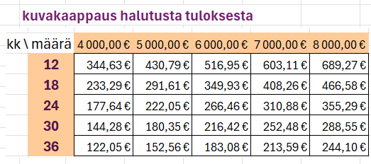
Kk-erä |  | <= kirjoita kaava tähän

B) Lainan kuukausierätaulukko

korko | 6.20%

kk \ määrä | 4,000 € | 5,000 € | 6,000 € | 7,000 € | 8,000 €
12
18
24
30
36

4) tilastofunktioita
Esim c) Taulukossa on 215 maan pinta-alat
-Kannattaa nimetä pinta-alojen alue C2:C215 esim. nimellä alat.
-Älykkässä taulukkomuodossa voidaan tarvittaessa lajitella maat suuruusjärjestykseen pinta-alan suhteen. (kokeile)
1) Laske pinta-alojen a) keskiarvo b) mediaani c) pienin d) suurin
Laske lisäksi seuraavat desiilit: e) P90 ja f) P10
2) Käytä Excel funktiota TAAJUUS laskemaan maiden lukumäärät annetuissa luokissa, kun luokkien ylärajat on annettu. Kokeile myös graafisen esityksen luomista pinta-alajakaumasta.
 | Maa | Pinta-ala km2 | Lasketaan Excel funktioita käyttäen muuttujalle
1 | Afghanistan | 65,286 | ala seuraavat tunnusluvut
2 | Albania | 274
3 | Algeria | 2,381,740 | a) | Keskiarvo |  | =keskiarvo(alat)
4 | American Samoa | 200 | b) | Mediaani (P50) |  | =mediaani(alat)
5 | Andorra | 470 | d) | Pienin ala |  | =min(alat)
6 | Angola | 1,246,700 | d) | Suurin ala |  | =maks(alat)
7 | Anguilla | 90 | e) | 9. desiili (P90) |  | =prosenttipiste.sis(alat;90%)
9 | Argentina | 2,736,690 | f) | 1. desiili (P10) |  | =prosenttipiste.sis(alat;10%)
10 | Armenia | 2,847
11 | Aruba | 180
12 | Australia | 7,682,300
13 | Austria | 82,409
14 | Azerbaijan | 82,658
15 | Bahamas | 1,001
16 | Bahrain | 760 |  | Luokkien ylärajat | lkm
17 | Bangladesh | 13,017 |  | 1000 |  | =taajuus(alat;f17:f23)
18 | Barbados | 430 |  | 5000
19 | Belarus | 20,291 |  | 20000
20 | Belgium | 3,028 |  | 50000
21 | Belize | 2,281 |  | 100000
22 | Benin | 11,276 |  | 1000000
23 | Bermuda | 50 |  | 20000000
24 | Bhutan | 38,117
25 | Bolivia | 1,083,300
26 | Bosnia and Herzegovina | 51
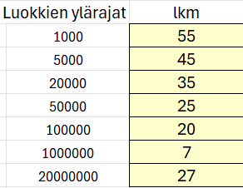
27 | Botswana | 56,673 |  | Alapuolella kuvakaappaukset vastauksista
28 | Brazil | 8,358,140
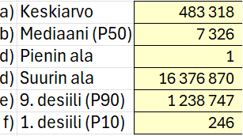
30 | Brunei | 527
31 | Bulgaria | 10,856
32 | Burkina Faso | 2,736
33 | Burundi | 2,568
34 | Cabo Verde | 403
35 | Cambodia | 17,652
36 | Cameroon | 47,271
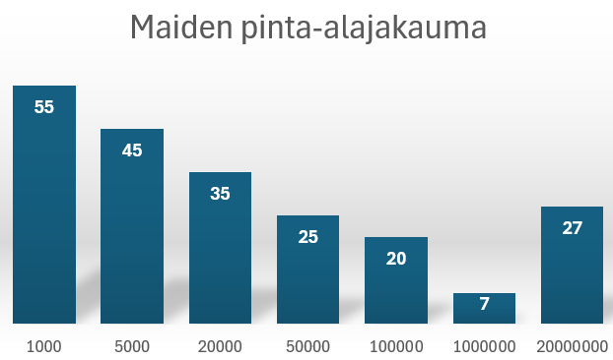
37 | Canada | 9,093,510
38 | Caribbean Netherlands | 328
39 | Cayman Islands | 240
40 | Central African Republic | 62,298
41 | Chad | 1,259,200
42 | Chile | 743,532
43 | China | 9,388,211
44 | Colombia | 1,109,500
45 | Comoros | 1,861
46 | Congo | 3,415
47 | Cook Islands | 240
48 | Costa Rica | 5,106
49 | Côte d'Ivoire | 318
50 | Croatia | 5,596
51 | Cuba | 10,644
52 | Curaçao | 444
53 | Cyprus | 924
54 | Czechia | 7,724
55 | Denmark | 4,243
56 | Djibouti | 2,318
57 | Dominica | 750
58 | Dominican Republic | 4,832
59 | DR Congo | 2,267,050
60 | Ecuador | 24,836
61 | Egypt | 99,545
62 | El Salvador | 2,072
63 | Equatorial Guinea | 2,805
64 | Eritrea | 101
65 | Estonia | 4,239
66 | Eswatini | 172
67 | Ethiopia | 1,000,000
68 | Faeroe Islands | 1,396
69 | Falkland Islands | 1,217
70 | Fiji | 1,827
71 | Finland | 30,389
72 | France | 547,557
75 | Gabon | 25,767
76 | Gambia | 1,012
77 | Georgia | 6,949
78 | Germany | 34,856
79 | Ghana | 22,754
81 | Greece | 1,289
82 | Greenland | 41,045
83 | Grenada | 340
84 | Guadeloupe | 169
85 | Guam | 540
86 | Guatemala | 10,716
87 | Guinea | 24,572
88 | Guinea-Bissau | 2,812
89 | Guyana | 19,685
90 | Haiti | 2,756
91 | Honduras | 11,189
93 | Hungary | 9,053
94 | Iceland | 10,025
95 | India | 2,973,190
96 | Indonesia | 1,811,570
97 | Iran | 1,628,550
98 | Iraq | 43,432
99 | Ireland | 6,889
101 | Israel | 2,164
102 | Italy | 29,414
103 | Jamaica | 1,083
104 | Japan | 364,555
105 | Jordan | 8,878
106 | Kazakhstan | 2,699,700
107 | Kenya | 56,914
109 | Kuwait | 1,782
110 | Kyrgyzstan | 1,918
111 | Laos | 2,308
112 | Latvia | 622
113 | Lebanon | 1,023
114 | Lesotho | 3,036
115 | Liberia | 9,632
116 | Libya | 1,759,540
117 | Liechtenstein | 160
118 | Lithuania | 62,674
119 | Luxembourg | 259
120 | Macao | 30
121 | Madagascar | 581,795
122 | Malawi | 9,428
123 | Malaysia | 32,855
124 | Maldives | 300
125 | Mali | 1,220,190
126 | Malta | 320
128 | Martinique | 106
129 | Mauritania | 1,030,700
130 | Mauritius | 203
131 | Mayotte | 375
132 | Mexico | 1,943,950
133 | Micronesia | 700
134 | Moldova | 3,285
135 | Monaco | 1
136 | Mongolia | 1,553,560
137 | Montenegro | 1,345
139 | Morocco | 4,463
140 | Mozambique | 78,638
141 | Myanmar | 65,329
142 | Namibia | 82,329
143 | Nauru | 20
144 | Nepal | 14,335
145 | Netherlands | 3,372
146 | New Caledonia | 1,828
147 | New Zealand | 26,331
148 | Nicaragua | 12,034
149 | Niger | 1,266,700
150 | Nigeria | 91,077
151 | Niue | 260
152 | North Korea | 12,041
153 | North Macedonia | 2,522
155 | Norway | 365,268
156 | Oman | 3,095
157 | Pakistan | 77,088
158 | Palau | 460
159 | Panama | 7,434
160 | Papua New Guinea | 45,286
161 | Paraguay | 3,973
162 | Peru | 1,280,000
163 | Philippines | 29,817
164 | Poland | 30,623
165 | Portugal | 9,159
166 | Puerto Rico | 887
167 | Qatar | 1,161
169 | Romania | 23,017
170 | Russia | 16,376,870
171 | Rwanda | 2,467
173 | Saint Helena | 390
175 | Saint Lucia | 610
176 | Saint Martin | 53
178 | Samoa | 283
179 | San Marino | 60
181 | Saudi Arabia | 2,149,690
182 | Senegal | 19,253
183 | Serbia | 8,746
184 | Seychelles | 460
185 | Sierra Leone | 7,218
186 | Singapore | 700
187 | Sint Maarten | 34
188 | Slovakia | 48,088
189 | Slovenia | 2,014
190 | Solomon Islands | 2,799
191 | Somalia | 62,734
192 | South Africa | 1,213,090
193 | South Korea | 9,723
194 | South Sudan | 610,952
195 | Spain | 4,988
196 | Sri Lanka | 6,271
197 | St. Vincent & Grenadines | 390
199 | Sudan | 1,765,048
200 | Suriname | 156
201 | Sweden | 41,034
202 | Switzerland | 39,516
203 | Syria | 18,363
204 | Taiwan | 3,541
205 | Tajikistan | 13,996
206 | Tanzania | 8,858
207 | Thailand | 51,089
208 | Timor-Leste | 1,487
209 | Togo | 5,439
210 | Tokelau | 10
211 | Tonga | 720
212 | Trinidad and Tobago | 513
213 | Tunisia | 15,536
214 | Turkey | 76,963
215 | Turkmenistan | 46,993
216 | Turks and Caicos | 950
217 | Tuvalu | 30
219 | Uganda | 19,981
220 | Ukraine | 57,932
221 | United Arab Emirates | 836
222 | United Kingdom | 24,193
223 | United States | 9,147,420
224 | Uruguay | 17,502
225 | Uzbekistan | 4,254
226 | Vanuatu | 1,219
227 | Venezuela | 88,205
228 | Vietnam | 31,007
230 | Western Sahara | 266
231 | Yemen | 52,797
232 | Zambia | 74,339
233 | Zimbabwe | 38,685

5) JOS -funktio
Esim d) Käytä JOS- funktiota muuntamaan koepisteet arvioinniksi: alle 4p = HYLÄTTY, muuten HYVÄKSYTTY
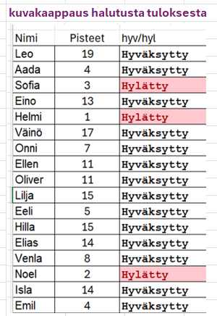

Riittää, kun kirjoittaa JOS funktion soluun C6
muodossa:
=JOS(B6<4; "Hylätty"; "Hyväksytty")
1. argumentti B6< 4 on ehto
2. argumentti on tulos jos ehto on tosi
3. argumentti on tulos, jos ehto on epätosi
Voit vielä halutessasi käyttää 1. luennolla esillä ollutta Ehdollista muotoilua korostamaan hylätyt arvosanat
Nimi | Pisteet | hyv/hyl
Leo | 19
Aada | 4
Sofia | 3
Eino | 13
Helmi | 1
Väinö | 17
Onni | 7
Ellen | 11
Oliver | 11
Lilja | 15
Eeli | 5
Hilla | 15
Elias | 14
Venla | 8
Noel | 2
Isla | 14
Emil | 4
Kerttu | 6
Toivo | 16
Olivia | 2

 | alaraja | arvosana
 | 0 | hylätty
 | 4 | tyydyttävä
 | 10 | hyvä
 | 17 | kiitettävä

 | Nimi | Pisteet | arvosana
 | Leo | 19 | kiitettävä | =phaku(C40;$B$34;$C$37;2)
 | Aada | 4 | tyydyttävä | kopioidaan alas
 | Sofia | 3 | hylätty
 | Eino | 13 | hyvä
 | Helmi | 1 | hylätty
 | Väinö | 17 | kiitettävä
 | Onni | 7 | tyydyttävä
 | Ellen | 11 | hyvä
 | Oliver | 11 | hyvä
 | Lilja | 15 | hyvä
 | Eeli | 5 | tyydyttävä
 | Hilla | 15 | hyvä
 | Elias | 14 | hyvä
 | Venla | 8 | tyydyttävä
 | Noel | 2 | hylätty
 | Isla | 14 | hyvä
 | Emil | 4 | tyydyttävä
 | Kerttu | 6 | tyydyttävä
 | Toivo | 16 | hyvä
 | Olivia | 2 | hylätty

6) PHAKU-funktio
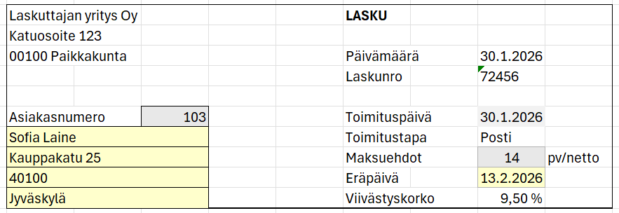
Esim e) PHAKU funktio on suunniteltu tietojen hakuun taulukosta, jossa 1. sarakkeen arvot muodostavat hakuindeksin.
rakenne: =PHAKU(hakuarvo; taulukon_alue ; sarakenumero)
Alla olevassa esimerkissä haetaan asiakasnumerolla laskua varten asiakkaan nimi, sekä yhteystiedot

 |  |  |  |  |  | Huom! Ao. asiakasrekisterin värialueelle on annettu nimi asiakas
 |  |  |  |  |  | Tämä helpottaa kaavaan viittaamista kaavoissa

Laskuttajan yritys Oy |  |  | LASKU |  |  | Asnro | Nimi | Katuosoite | Postinumero | Postitoimipaikka
Katuosoite 123 |  |  |  |  |  | 100 | Matti Virtanen | Mannerheimintie 14 B | 00100 | Helsinki
00100 Paikkakunta |  |  | Päivämäärä | 2026-01-30 |  | 101 | Anna Korhonen | Aleksanterinkatu 7 | 33100 | Tampere
 |  |  | Laskunro | 72456 |  | 102 | Juho Mäkelä | Aurakatu 12 a 4 | 20100 | Turku
 |  |  |  |  |  | 103 | Sofia Laine | Kauppakatu 25 | 40100 | Jyväskylä
Asiakasnumero | 103 |  | Toimituspäivä | 2026-01-30 |  | 104 | Mikko Koskinen | Kirkkokatu 8 | 90100 | Oulu
 |  | =phaku(D11;asiakas;2) | Toimitustapa | Posti |  | 105 | Laura Nieminen | Valtakatu 19 C | 96100 | Rovaniemi
 |  | =phaku(D11;asiakas;3) | Maksuehdot | 14 | pv/netto | 106 | Tuomas Heikkinen | Kuopiontori 3 | 70100 | Kuopio
 |  | =phaku(D11;asiakas;4) | Eräpäivä |  |  | 107 | Emmi Järvinen | Satamakatu 10 A | 65100 | Vaasa
 |  | =phaku(D11;asiakas;5) | Viivästyskorko | 9.50% |  | 108 | Ville Saarinen | Karjalankatu 5 | 53100 | Lappeenranta
Kirjoita soluihin B12 - B15 PHAKU funktio, joka hakee asiakasnumeron perusteella asiakasrekisteristä asiakkaan tiedot ao. malli mukaisesti.
Kirjoita Eräpäivään laskukaava, joka lisää toimituspäivään maksuehtojen mukaisen määrän päiviä
(Muista muotoilla solu päivämäärä muotoon, jos se on tavallisessa lukumuorossa)
 |  |  |  |  |  | 109 | Noora Salo | Hämeenkatu 22 b | 15110 | Lahti

 |  |  |  |  |  | kuvakaappaus halutusta tuloksesta

7) Työmatkavähennys
Esim. f) Mm. verotuksessa tyypillisten sääntöjen toteuttaminen, joihin sisältyy omavastuu, sekä suurin ja pienin arvo.
TYÖMATKAKULUJEN VEROVÄHENNYKSEN LASKUKAAVA : (Vuoden matkakulut – omavastuu 900 euroa) = vähennettävä summa, enintään 7 000 euroa Kirjoita soluun C9 kaava, joka laskee vähennyksen kaikissa mahdollisissa tapauksissa oikein.
Kopioi kaava oikealle sarakkeeseen K saakka testataksesi kaavan oikeellisuuden

Anna koko vuoden työmatkakulusi: | 10,000 | 450 | 1,000 | 2,500 | 6,000 | 8,000 | 10,000

Laskettu verovähennys = | 7,000 | 0 | 100 | 1,600 | 5,100 | 7,000 | 7,000
=min(maks(C7-900;0);7000)
Min ja maks funktioilla rajataan vähennys välille [0, 70000]
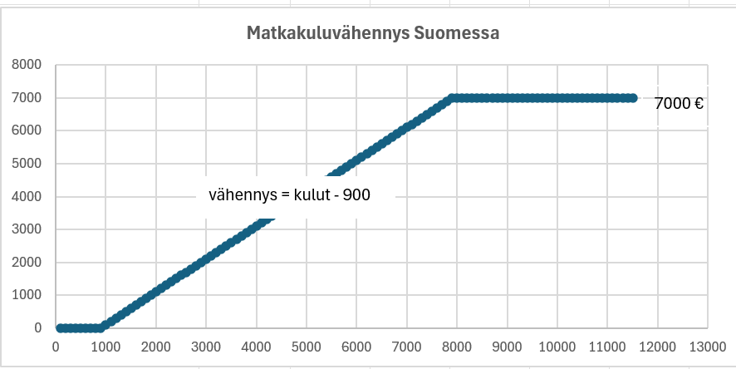

 |  |  |  | MIN(luku1, luku2) palauttaa pienemmän luvuista
 |  |  |  | MAKS(luku1, luku2) palauttaa suuremman luvuista

8) Autom. sarjat
Esim. g) Käytä automaattista sarjan muodosta täydentämään a) viikonpäivälyhenteet Ruokalista- taulukkoon
b) kuukaudet keskilämpötilataulukkoon c) juoksevat numerot asiakasrekisteriin d) perättäisten sunnuntaipäivien päivämäärät alkaen 4.10.2026 marraskuun loppuun asti.

Huom!
Luvuissa ja päivämäärissä kirjoitetaan sarjan kaksi ensimmäistä lukua/päivämäärää alekkain.
Sitten valitaan nämä kaksi solua ja kopioidaan alas hiirellä vetämällä alueean alakulman neliöstä.

Ruokalista |  | Keskilämpötilat Rovaniemi 2025 |  | Asiakasrekisteri |  | sunnuntait 4.10 eteenpäin

ma | Kinkkupizza | tammi | -16.3 | Asnro | Nimi | 2026-10-04
 | Kanarisotto |  | -14.2 | 100 | Matti Virtanen
 | Hampurilainen |  | -12.5 |  | Anna Korhonen
 | Paistettu sei |  | -4.5 |  | Juho Mäkelä
 | Hernekeitto |  | 3.4 |  | Sofia Laine
 | Kaalilaatikko |  | 13.8 |  | Mikko Koskinen
 | Makaronilaatikko |  | 20.3 |  | Laura Nieminen
 |  |  | 21.4 |  | Tuomas Heikkinen
 |  |  | 17.8 |  | Emmi Järvinen
 |  |  | 6.3 |  | Ville Saarinen
 |  |  | -1.3 |  | Noora Salo
 |  |  | -6.5

9) Pikatäyttötoiminto
Esim. h) Pikatäydennys työkalu löytyy Tiedot -välilehden Datatyökaluista (yläriviltä). Se on tekoälypohjainen työkalu, joka perustuu malli.oppimiseen. Sillä voi esim. erottaa nimestä etunimen ja sukunimen, ja edelleen muodostaa niistä vaikkapa sähköpostiosoitteen
Ohje: Kirjoita ylimmälle riville (rivi 7) malliesimerkin ja painaa Enter JA käytä tämän jälkeen (Tiedot-) Pikatäydennys työkalua seuraavalla riviillä

 |  |  | @edu,lapinamk.fi
Koko nimi | Etunimi | Sukunimi | emailosoite | kuvakaappaus halutusta tuloksesta
Matti Virtanen
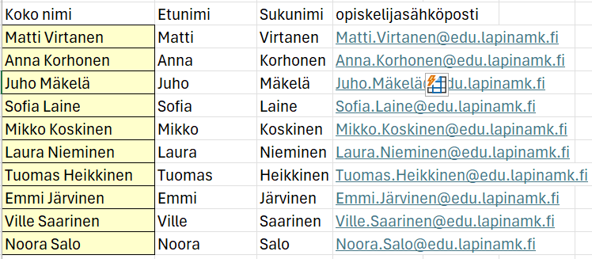
Anna Korhonen
Juho Mäkelä
Sofia Laine
Mikko Koskinen
Laura Nieminen
Tuomas Heikkinen
Emmi Järvinen
Ville Saarinen
Noora Salo

